1019
確定したデザインのイメージ
https://www.figma.com/design/X8T7jaoYxKfpuqJ8VKb6nn/pequod%E3%81%95%E3%82%93-%E4%BE%8DEC?node-id=0-1&t=FWdyfceDBlHtSH68-1

現在のページ
https://shop.pequod.jp/

①▲
全ページのイメージを黒やグレーに統一していただきたいです。



②●
会員登録手続きのみは行えないので不要です。

③●
パスワード再設定のページがデザインされてなかったので修正をお願いします。

④●
下記を商品名に変更をお願いします。
↓侍カートからの回答
マイページの定期購入リストに商品名を載せることは可能でございます。
{$regular.item_name}
こちらの変数をお使いください。
ご購入内容に応じた商品名が代入されます。
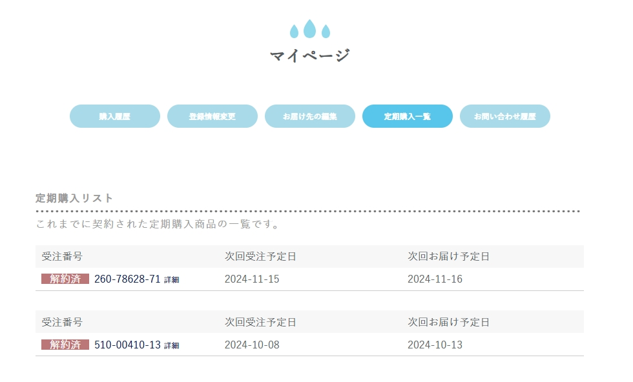

⑤●
【定期の2回目以降のお届け希望日を「毎月2日」で固定】する

「購入・決済関連」内の「(新)購入手続き開始」テンプレート（PC用）を例にご案内いたします。

863行目～886行目で、毎月何日にお届けするかのセレクトボックスの中身となる選択肢を定義しています。
（赤枠の部分です）
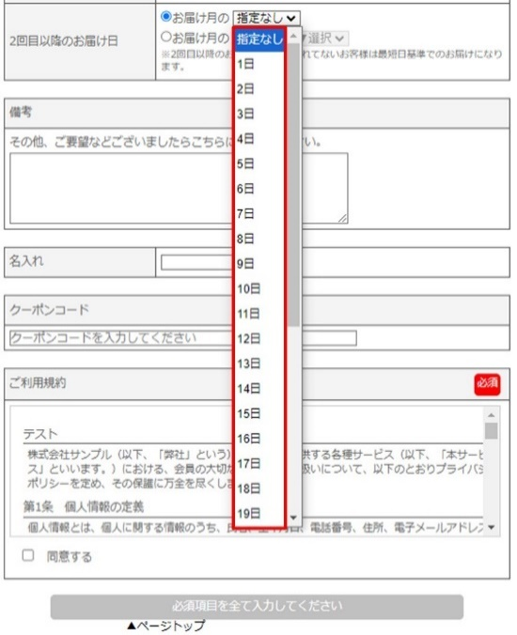

863行目～886行目をコメントアウトいただき、代わりに
<option value="2D">2日</option>
を追加してください。
セレクトボックスの選択した「2日」だけになり、
何もしなくても「2日」が選ばれた状態になります。

スマホ用、「購入・決済関連（統合カート）」のテンプレートも同様に修正ください。

●ウォーターサーバーの画像を使用してください。
●下記画像も浮かないように追加してもらえますか？色はページのイメージに合うように変更していただいて問題ないです。
⑥
下記、修正をお願いします。
11月よりページに実装していただきたいです。
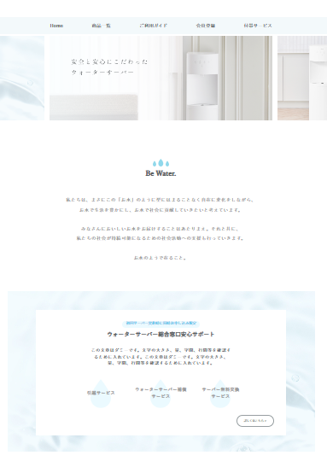

●Be waterをロゴに変更をお願いします。
▲ページイメージを変更した場合はしずくマークが微妙であれば変更していただきたいです。

●ここに商品一覧に記載予定だったこちらを表記していただきたいです。

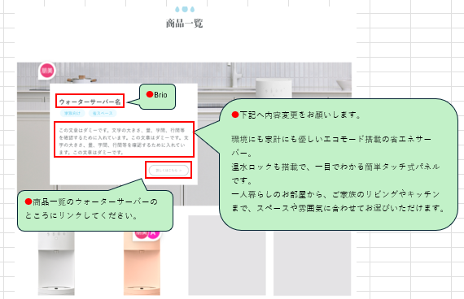

⑦●
商品一覧には添付URLのような少し細かい内容を記載したいです。
https://waterone.jp/clear/server/

浄水型ウォーターサーバー
水道水をいつでもおいしいお⽔に。
使用量を気にせずにたっぷりご使用いただけます。

Brio
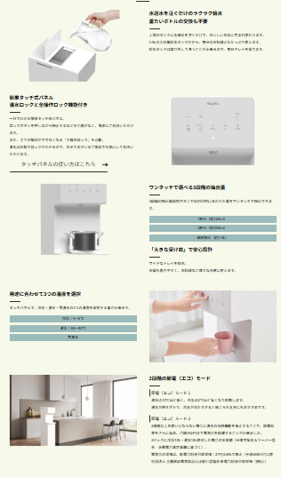

不要

温度記載なし

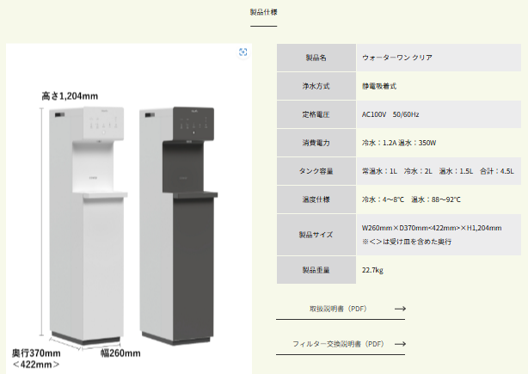

⑧●
特商法に浄水内容も追加お願いします。
※特商法ページを確認してください。

⑨●
タグに浄水サーバーも追加をお願いします。

⑩●
購入ページの申込者情報入力箇所は浄水サーバーを選択した場合は
下記内容が追加表記されるように変更をお願いします。

・性別
・生年月日
・初回お届け希望時間帯
・備考
イメージ
・「入会日」を「初回お届け希望日」に変更
・「営業担当者：」は不要

